BEM VINDO


NETSMS1
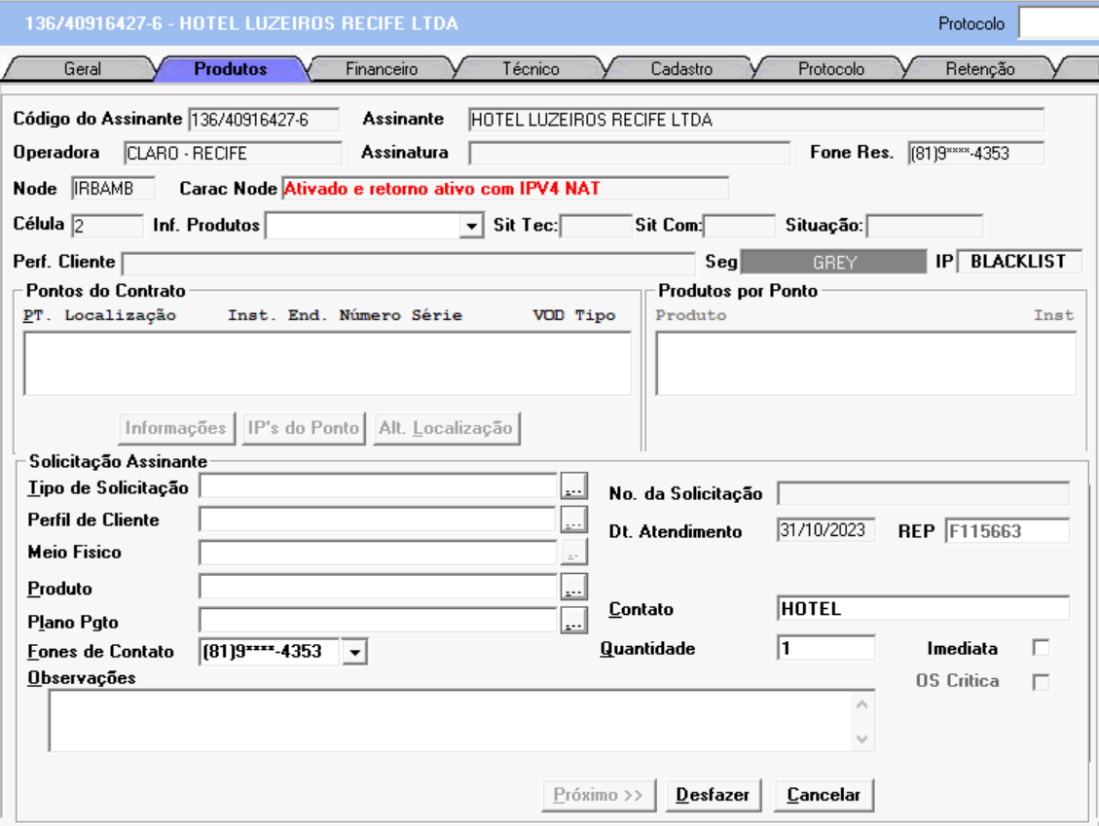
 | BL 125M COMBINADO ATQ EXC REV FID
 | BL 250M COMBINADO ATQ EXC REV FID
 | BL 350M COMBINADO ATQ EXC REV FID
 | BL 500M COMBINADO ATQ EXC REV FID
 | BL 750M COMBINADO ATQ EXC REV FID
Troca de decoder para atualização digital | FONE ILIM BT TOTAL EXC RET01
Troca de decoder para atualização digital 4K | ILIM BRASIL TOT - MULTI PROMO 0,00
MUDANCA DE PACOTE | FACIL HD PLUS ATQ UP EXC RET FID
VISITA TECNICA | INICIAL HD PLUS ATQ UP EXC RET FID
DESCONEXAO POR OPCAO | MIX HD PLUS ATQ UP EXC RET FID | VIRTUA
DESCONEXAO POR OPCAO EBT | TOP HD PLUS ATQ UP EXC RET FID | VIRTUA + PAYTV
DESCONEXAO POR INADIMPLENCIA | CLARO STREAMING HD TVMAISTOP VOZ STX RET | VIRTUA + PAYTV + FONE
RETIRADA DE PONTO | CLAROTVMAIS TOP STREAMING | VIRTUA + PAYTV + FONE + CELULAR
RETIRADA DE EQUIPAMENTO | ACESSO VIRTUA | VIRTUA + FONE
ENVIO DE CHIP |  | VIRTUA + FONE + CELULAR
GPON/HFC |  | VIRTUA + CELULAR
RESETAR
HFC/GPON |  | PAYTV
 |  | PAYTV + FONE
 |  | PAYTV + FONE + CELULAR
 | ISENTO | PAYTV + CELULAR
 | 0.00 | FONE
 | AVISTA 0,00 | FONE + CELULAR
 | 99.00

PASSO A PASSO (RETIRADA DE EQUIPAMENTO) :
ESCOLHER O PONTO >> NOVA SOLICITAÇÃO
TIPO DE SOLICITAÇÃO: RETIRADA DE EQUIPAMENTO PERFIL DE CLIENTE: ----
MEIO FISICO: ---- PRODUTO: ----
PLANO DE PAGAMENTO: ISENTO
>>PROXIMO<<
PASSO A PASSO 2 :
AGENDAMENTO
>>FINALIZAR<<

PASSO A PASSO (MUDANÇA DE PACOTE):
ESCOLHER O PONTO >> NOVA SOLICITAÇÃO
TIPO DE SOLICITAÇÃO: MUDANÇA DE PACOTE
PERFIL: PRODUTOS QUE O CLIENTE POSSUI MEIO FISICO: HFC/GPN PRODUTO: NOMENCLATURA DO PLANO/DESCONTO
PLANO DE PAGAMENTO: ISENTO
>>PROXIMO<<
PASSO A PASSO 2 :
TIPO DE VENDA:
CAMPANHA: MIDIA: NOME: SEU NOME COMPLETO >>FINALIZAR<<

PASSO A PASSO (MUDANÇA DE PACOTE//ACESSO VIRTUA):
ESCOLHER O PONTO >> NOVA SOLICITAÇÃO
TIPO DE SOLICITAÇÃO: MUDANÇA DE PACOTE PERFIL: PRODUTOS QUE TERÁ APÓS O CANCELAMENTO DA PAYTV
MEIO FISICO: HFC/GPN PRODUTO: ACESSO VIRTUA
PLANO DE PAGAMENTO: ISENTO
>>PROXIMO<<
PASSO A PASSO 2 :
AGEBDAMENTO >>FINALIZAR<<

PASSO A PASSO (DESCONEXÃO):
ESCOLHER O PONTO >> NOVA SOLICITAÇÃO
TIPO DE SOLICITAÇÃO: DESCONEXÃO POR OPCAO// DESCONEXAO POR INADIM// DESCONEXAO POR OPCAO EBT
MEIO FISICO: ---
PERFIL: ---
PRODUTO: --- PLANO DE PGTO: ISENTO OBSERVAÇÕES: >>PROXIMO<<
AGENDAR A DT DA VISITA
>>FINALIZAR<<

NETSMS2
INFORMAÇÃO:. APÓS CLICAR EM PRÓXIMO, A SEGUINTE IMAGEM PODERÁ APARECER.
CLIQUE EM CONFIRMAR, MESMO SE OS VALORES ESTIVEREM DIVERGENTES.

NETSMS2.1
INFORMAÇÃO:. CASO A OS SEJA: MUDANÇA DE PACOTE, ESSA PAGINA PODERÁ APARECER!
SE VOCÊ ABRIU UM OS DE DESCONEXÃO; ACESSO VIRTUA OU RETIRADA DE EQUIPAMENTO IGNORE ESSA PÁGINA E CLIQUE EM PROXIMO.

RESETAR

NETSMS3
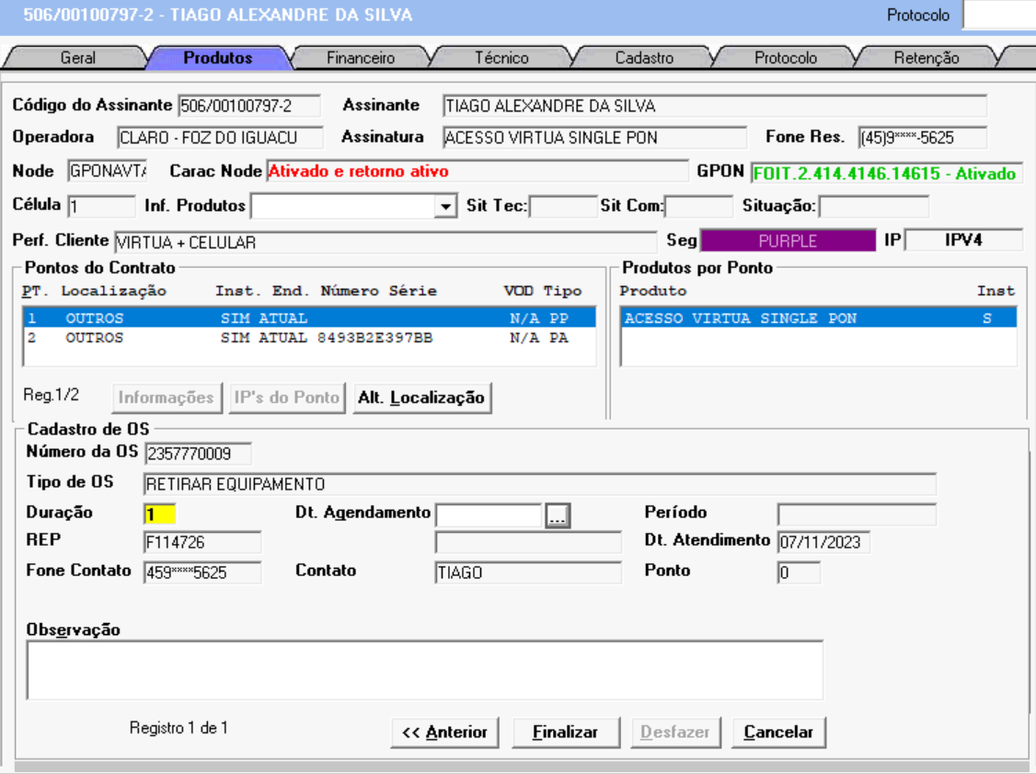

PASSO A PASSO 2 :
AGENDAMENTO
>>FINALIZAR<<

NETOC
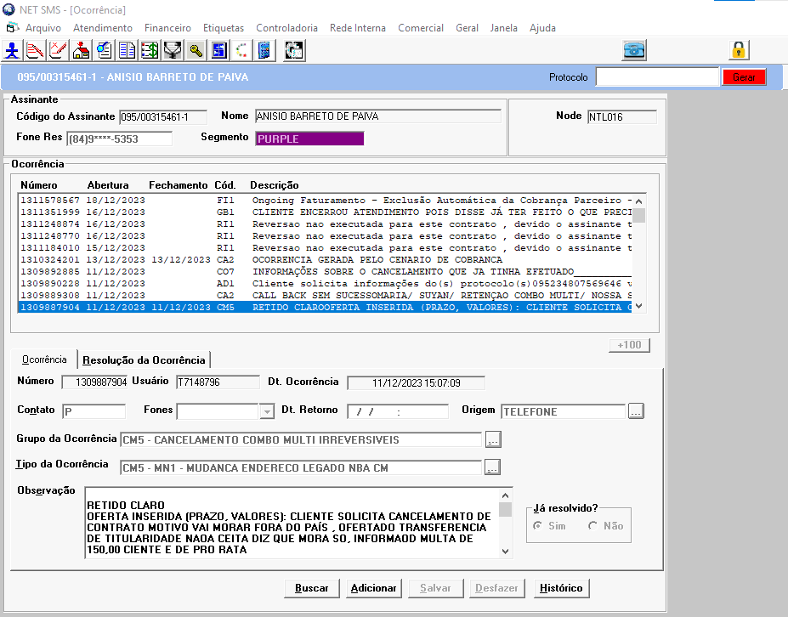

RESETAR

RESOLUCAO
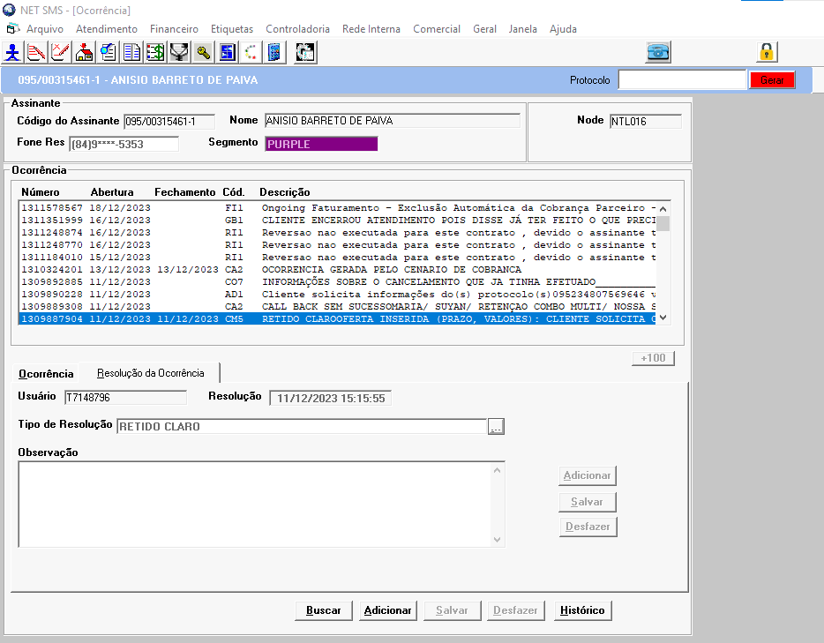

RESET

